Sheet1
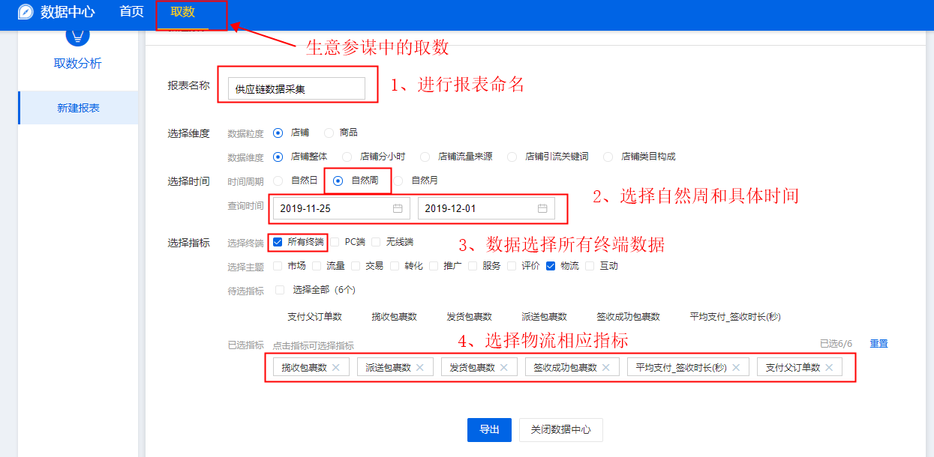
数据采集：供应链数据采集
【任务要求】
1、分析网店供应链数据中的物流配送数据——采集店铺供应链数据
2、统计时间：2019年11月25日-12月1日共7天
3、采集店铺整体的所有终端数据

【知识要点】
数据采集-供应链数据采集

【考点总结】
供应链数据采集的步骤

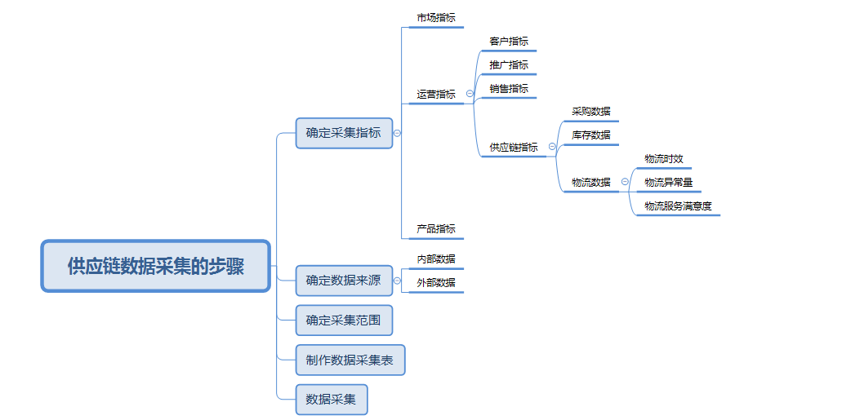

【具体操作如下】

